CCF12
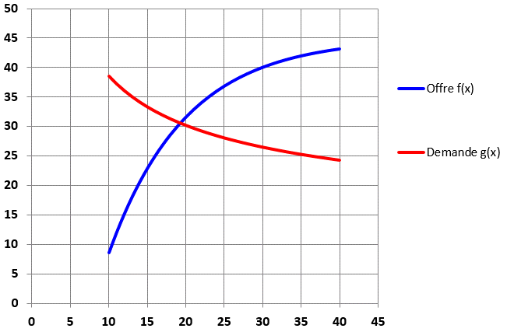
Terre de jardin |  |  | Offre :
Prix x | Offre f(x) | Demande g(x)
10 |  |  | Demande :
11
12
13
14
15
 | Offre f(x) | Demande g(x)
10
11
12
13
14
15
16
17
18
19
20
21
22
23
24
25
26
27
28
29
30
31
32
33
34
35
36
37
38
39
40
16
17
18
19
20
21
22
23
24
25
26
27
28
29
30
31
32
33
34
35
36
37
38
39
40

